상품제안서
물고기 5인수저 블랙박스 세트 | 상품코드: F27900

 |  |  |  |  |  |  | 02-412-0044 | www.easy1.co.kr
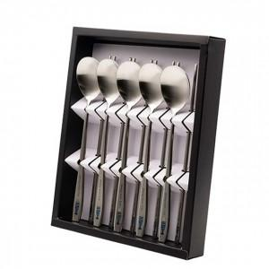

【상세/제작정보】

【인쇄/포장옵션】 | 레이저 / 쇼핑백

【공급단가】 | 수량 | 30~ | 90~ | 180~ | 270~ | 360~
*VAT별도 | 단가 | 20,790원 | 20,440원 | 19,920원 | 19,580원 | 19,060원

【상품 URL】 | https://dev.easy1.co.kr:443/src/goods_detail.php?gdno=27900

